XE TỔNG HÀNG NGÀY 04,2026
派总明细表 ĐĂNG KÝ ĐIỀU XE TỔNG 2026/03/26 到 2026/04/25
STT | 日期 ngày | 用车部门 Bộ phận dùng xe | 用车人 Người đi xe | 用途 Mục đích | 行程 HÀNH TRÌNH | 用车时间 Thời gian đi xe | 公里 KM | TÍCH LUỸ KM 公里积累 | 金额 SỐ TIỀN | XE NHÀ NÀO/ TÀI XẾ | XE MẤY CHỖ | BIỂN SỐ | 单号 MÃ ĐƠN | SỐ KM
1 | 2026-04-07 | NHÂN SỰ | CÁN BỘ NGƯỜI NƯỚC NGOÀI | ĐI LÀM/上班 | KTX--CN09 | 7:20:00 |  |  |  | An Phát | 7 | 00/88
2 |  | NHÂN SỰ | CÁN BỘ NGƯỜI NƯỚC NGOÀI | ĐI LÀM/上班 | KTX--CN10 | 7:20:00 |  |  |  | Bình An | 7 | 58/63
3 |  | NHÂN SỰ | CÁN BỘ NGƯỜI NƯỚC NGOÀI | Tan làm | CN09 -- CN15 --KTX | 17h25 |  |  |  | An Phát | 7 | 00
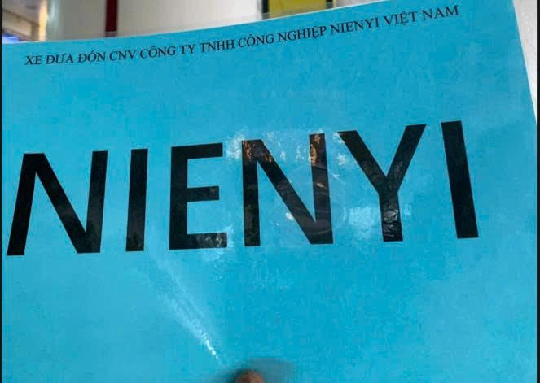
4 |  | NHÂN SỰ | CÁN BỘ NGƯỜI NƯỚC NGOÀI | Tan làm | CN09 -- KTX | 20:00:00 |  |  |  | Bình An | 7 | 36
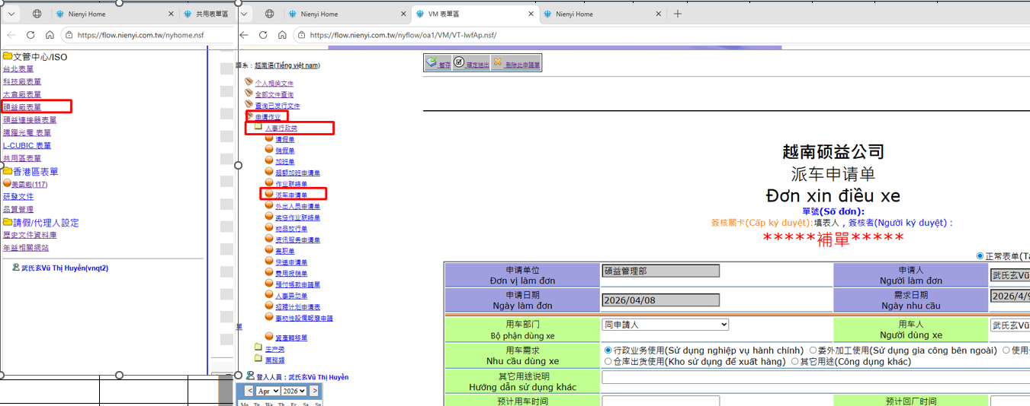
5 |  | NHÂN SỰ | CÁN BỘ NGƯỜI NƯỚC NGOÀI | Tan làm | CN09 -- KTX | 20:00:00 |  |  |  | Bình An | 4 | 58
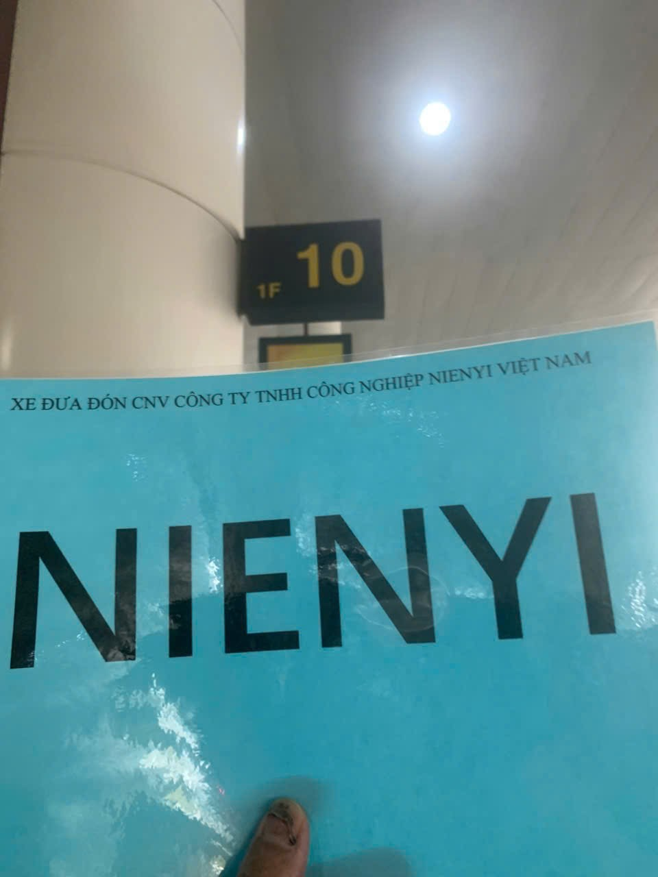
6 |  | NHÂN SỰ | CÁN BỘ NGƯỜI NƯỚC NGOÀI | Tan làm | CN15--KTX | 20:00:00 |  |  |  | Bình An | 7 | 64
7 |  | NHÂN SỰ | CÁN BỘ NGƯỜI NƯỚC NGOÀI | Tan làm | CN15--KTX | 20:00:00 |  |  |  | An Phát | 7 | 00
1 | 2026-04-08 | NHÂN SỰ | CÁN BỘ NGƯỜI NƯỚC NGOÀI | ĐI LÀM/上班 | KTX--CN09 | 7:20:00 |  |  |  | An Phát | 7 | 00/88
2 |  | NHÂN SỰ | CÁN BỘ NGƯỜI NƯỚC NGOÀI | ĐI LÀM/上班 | KTX--CN10 | 7:20:00 |  |  |  | Bình An | 7 | 58/63
3 |  | NHÂN SỰ | CÁN BỘ NGƯỜI NƯỚC NGOÀI | Tan làm | CN09 -- CN15 --KTX | 17h25 |  |  |  | An Phát | 7 | 00
4 |  | NHÂN SỰ | CÁN BỘ NGƯỜI NƯỚC NGOÀI | Tan làm | CN09 -- KTX | 20:00:00 |  |  |  | Bình An | 7 | 36
5 |  | NHÂN SỰ | CÁN BỘ NGƯỜI NƯỚC NGOÀI | Tan làm | CN09 -- KTX | 20:00:00 |  |  |  | Bình An | 4 | 58
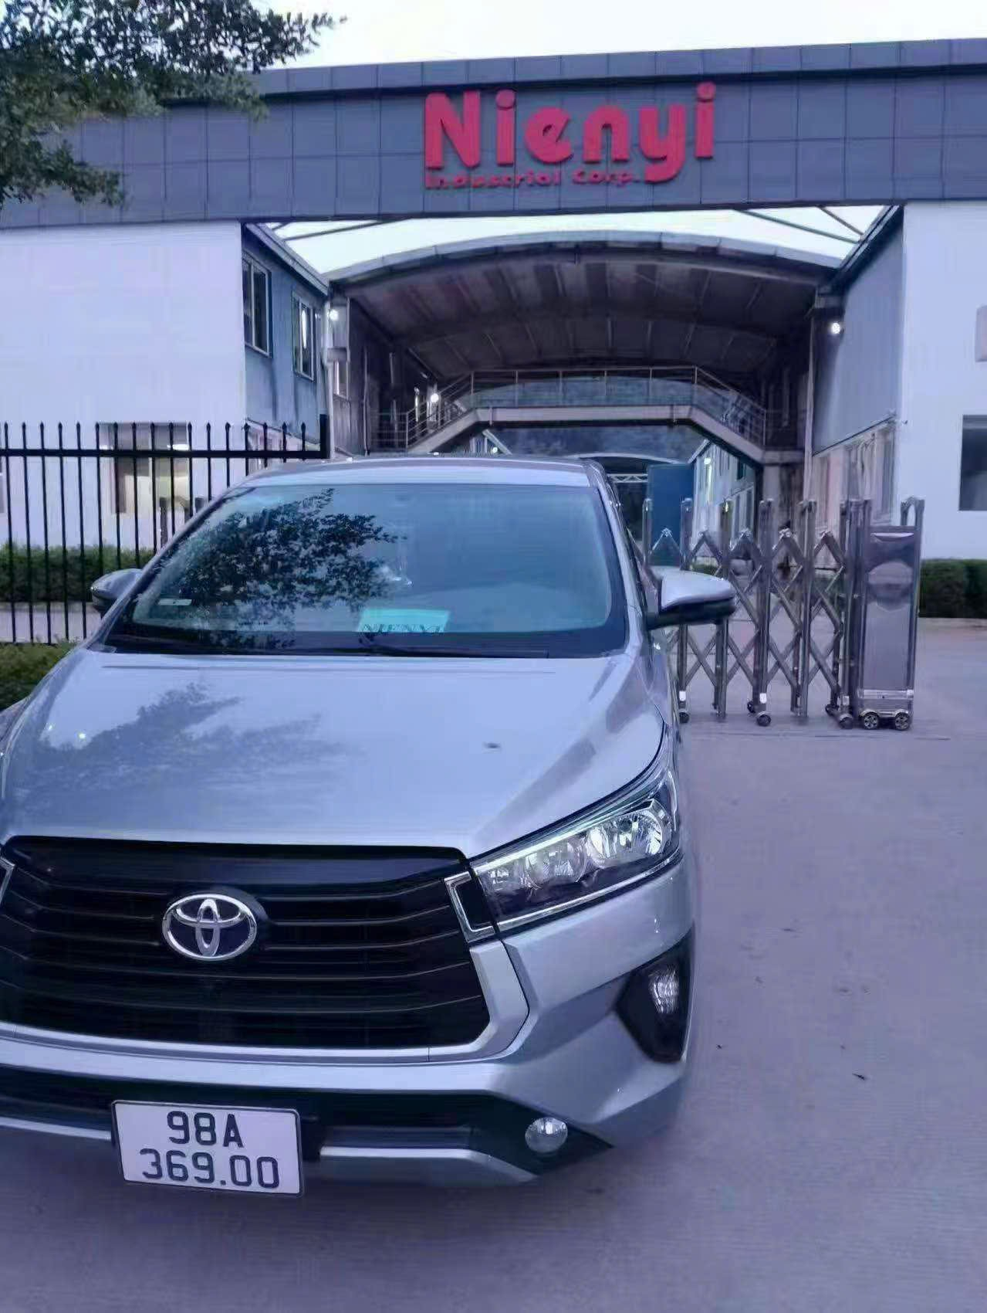
6 |  | NHÂN SỰ | CÁN BỘ NGƯỜI NƯỚC NGOÀI | Tan làm | CN15--KTX | 20:00:00 |  |  |  | Bình An | 7 | 64
7 |  | NHÂN SỰ | CÁN BỘ NGƯỜI NƯỚC NGOÀI | Tan làm | CN15--KTX | 20:00:00 |  |  |  | An Phát | 7 | 00
8 |  | NHÂN SỰ | TSAI JUNG CHUNG | ĐẾN VN | SÂN BAY-- CN15 | 11:00:00 |  |  |  | AN PHÁT | 7 | 88
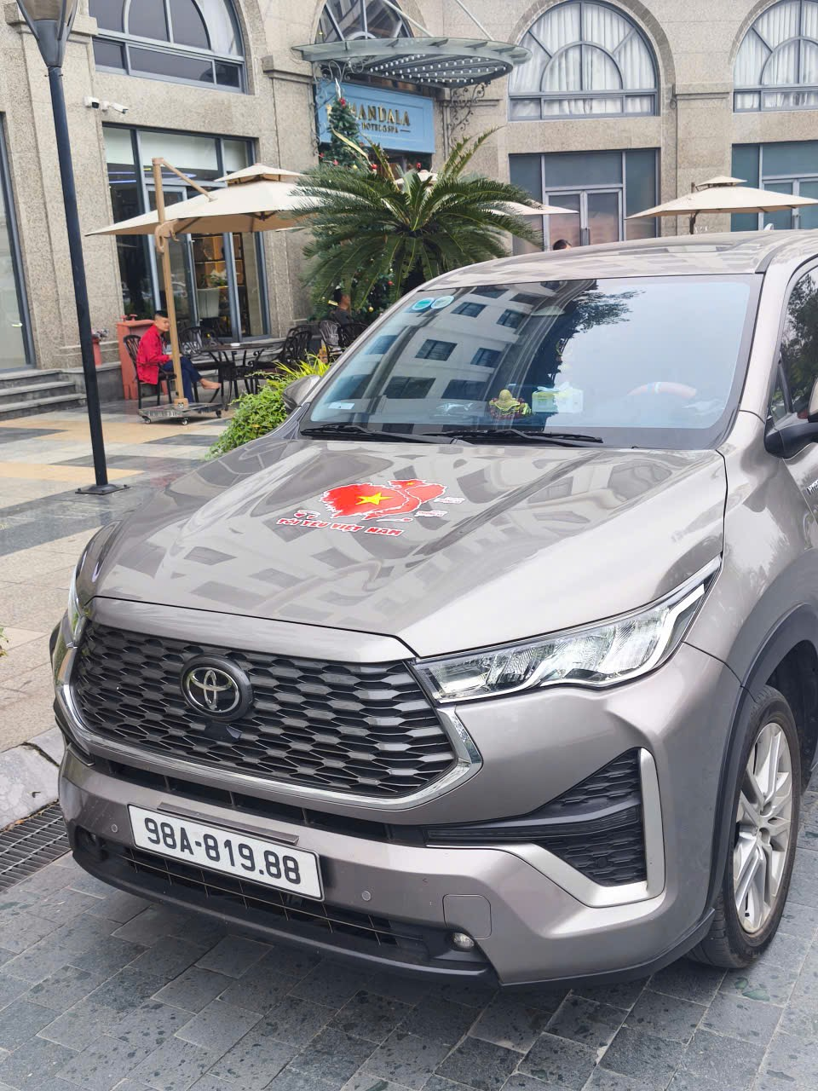
 | 2026-04-13
 |  | NHÂN SỰ | CHANG YOU JEN | ĐẾN VN | SÂN BAY-- CN15 | 15:30:00 |  |  |  | AN PHÁT | 7 | 00

1 | 2026-04-17 | NHÂN SỰ | NIU GENG | VỀ NƯỚC | KTX--HỮU NGHỊ | 5:00:00 |  |  |  | Bình An | 4 | 94
2 |  | NHÂN SỰ | CÁN BỘ NGƯỜI NƯỚC NGOÀI | ĐI LÀM/上班 | MANDALA--CN15 | 7:20:00 |  |  |  | Bình An | 4 | 64
3 |  | NHÂN SỰ | CÁN BỘ NGƯỜI NƯỚC NGOÀI | ĐI LÀM/上班 | KTX--CN09 | 7:20:00 |  |  |  | Bình An | 7 | 98/58/82
4 |  | NHÂN SỰ | CÁN BỘ NGƯỜI NƯỚC NGOÀI | ĐI LÀM/上班 | KTX--CN15 | 7:20:00 |  |  |  | AN PHÁT | 7 | 00
5 |  | NHÂN SỰ | CÁN BỘ NGƯỜI NƯỚC NGOÀI | TIẾP KHÁCH | CN15--CN09 | 9:05:00 |  |  |  | Bình An | 7 | 64
6 |  | NHÂN SỰ | CÁN BỘ NGƯỜI NƯỚC NGOÀI | ĐẾN CTY | GRAND PHOENIX BẮC NINH--CN09 | 9:00:00 |  |  |  | Bình An | 4 | 82
7 |  | SX2 | CÔNG NHÂN | PHẢN CUNG | CN15--FULIAN--LUXSHARE QUANG CHÂU--HẢI PHÒNG | 8:10:00 |  |  |  | AN PHÁT | 7 | 00
8 |  | NHÂN SỰ | CÁN BỘ NGƯỜI NƯỚC NGOÀI | VỀ NƯỚC | GRAND PHOENIX BẮC NINH--SÂN BAY | 7:30:00 |  |  |  | AN PHÁT | 7 | 88
9 |  | NHÂN SỰ | CÁN BỘ NGƯỜI NƯỚC NGOÀI | VỀ XƯỞNG | CN09--CN15 | 10:45:00 |  |  |  | AN PHÁT | 7 | 88
10 |  | NHÂN SỰ | PENG KUN | VỀ XƯỞNG | CN09--CN15 | 11:30:00 |  |  |  | Bình An | 4 | 64
11 |  | SX | LƯU VĂN ĐỨC | MUA DẦU | CN15-- | 10:50:00 |  |  |  | Bình An | 4 | 98 | VNUC26040090
12 |  | NHÂN SỰ | CÁN BỘ NGƯỜI NƯỚC NGOÀI | VỀ NƯỚC | CN15--LẤY TẠM TRÚ CỦA HANK--SÂN BAY | 14:00:00 |  |  |  | AN PHÁT | 7 | 88
13 |  | SX | NGUYỄN THẾ ANH, NGUYỄN VĂN VINH | PHẢN CUNG | CN09--HUAHAN | 15:20:00 |  |  |  | Bình An | 4 | 98
14 |  | NHÂN SỰ | CÁN BỘ NGƯỜI NƯỚC NGOÀI | Tan làm | CN09--CN15--KTX | 17:30:00 |  |  |  | Bình An | 7 | 64
15 |  | SX | công nhân | Tan làm | FULIAN--LUXSHARE QUANG CHÂU-CN15 | 18:30:00 |  |  |  | Bình An | 7 | 64
16 |  | SX | công nhân | Tan làm | LUXSHARE VÂN TRUNG--CN15 | 18:30:00 |  |  |  | Bình An | 4 | 93
17 |  | NHÂN SỰ | CÁN BỘ NGƯỜI NƯỚC NGOÀI | ĐI LÀM/上班 | KTX--CN09 | 20:00:00 |  |  |  | Bình An | 4 | 64
18 |  | NHÂN SỰ | CÁN BỘ NGƯỜI NƯỚC NGOÀI | Tan làm | CN09--CN15--KTX | 20:00:00 |  |  |  | Bình An | 7 | 40,98,23
19 |  | NHÂN SỰ | CÁN BỘ NGƯỜI NƯỚC NGOÀI | Tan làm | CN09--CN15--KTX | 20:00:00 |  |  |  | Bình An | 4 | 55
1 | 2026-04-18 | NHÂN SỰ | CÁN BỘ NGƯỜI NƯỚC NGOÀI | ĐI LÀM | GRAND PHOENIX--CTY | 9:30:00 |  |  |  | AN PHÁT | 7 | 88
2 |  | NHÂN SỰ | CÁN BỘ NGƯỜI NƯỚC NGOÀI | ĐI LÀM | KTX--CN15--CN09 | 7:20:00 |  |  |  | Bình An | 3 XE 7, 1 XE 4 | 82/36/98/40
3 |  | NHÂN SỰ | CÁN BỘ NGƯỜI NƯỚC NGOÀI | ĐI LÀM | KTX--CN15--CN09 | 7:20:00 |  |  |  | AN PHÁT | 7 | 00
4 |  | NHÂN SỰ | CÁN BỘ NGƯỜI NƯỚC NGOÀI | ĐI LÀM | MANDALA--CN15 | 7:20:00 |  |  |  | Bình An | 4 | 58
5 |  | NHÂN SỰ | CÁN BỘ NGƯỜI NƯỚC NGOÀI | Tan làm | CN09--KTX | 8:00:00 |  |  |  | Bình An | 4 | 98
6 |  | NHÂN SỰ | CÁN BỘ NGƯỜI NƯỚC NGOÀI | VỀ NƯỚC | CN15--SÂN BAY | 8:00:00 |  |  |  | AN PHÁT | 4 | 00
7 |  | SX | CÔNG NHÂN | PHẢN CUNG | CN15--FULIAN--LUXSHARE QUANG CHÂU | 8:00:00 |  |  |  | Bình An | 4 | 36
8 |  | NHÂN SỰ | CÁN BỘ NGƯỜI NƯỚC NGOÀI | ĐẾN VN | HỮU NGHỊ--KTX | 12:30:00 |  |  |  | Bình An | 4 | 54
9 |  | NHÂN SỰ | CÁN BỘ NGƯỜI NƯỚC NGOÀI | Tan làm | CN09--CN15--KTX | 17:30:00 |  |  |  | Bình An | 7 | 58
10 |  | NHÂN SỰ |  | ĐỔI HÀNG | CN15--HOÀ PHÚ | 18:00:00 |  |  |  | Bình An | 4 | 36
11 |  | NHÂN SỰ | CÁN BỘ NGƯỜI NƯỚC NGOÀI | TAN LÀM | CN15--KTX | 20:00:00 |  |  |  | Bình An | 7 | 11/98
12 |  | SX | CÔNG NHÂN | TAN LÀM | LUXSHARE QC--CN15 | 20:00:00 |  |  |  | Bình An | 4 | 64
13 |  | SX | CÔNG NHÂN | PHẢN CUNG | CN15--PIE | 13:00:00 |  |  |  | AN PHÁT | 7 | 00
14 |  | QC | REN QIU HAO |  | CN15--HOÀ PHÚ | 14:45:00 |  |  |  | AN PHÁT | 7 | 00
15 |  | NHÂN SỰ | KHÁCH HÀNG | ĐI ĂN | CN15--CỬA NAM HÀ NỘI | 15:15:00 |  |  |  | AN PHÁT | 7 | 88
16 |  | NHÂN SỰ | CÁN BỘ NGƯỜI NƯỚC NGOÀI | TAN LÀM | CN09-CN15--KTX | 20:00:00 |  |  |  | AN PHÁT | 7 | 00
1 | 2026-04-19 | NHÂN SỰ | CÁN BỘ NGƯỜI NƯỚC NGOÀI | ĐI LÀM/上班 | KTX--CN15--CN09 | 7:20:00 |  |  |  | Bình An | 4 | 36/82
2 |  | SX | CÔNG NHÂN | PHẢN CUNG | CN15--PIE | 8:00:00 |  |  |  | Bình An | 4 | 82
3 |  | SX | CÔNG NHÂN | TAN LÀM | PIE--CN15 | 16:30:00 |  |  |  | Bình An | 4 | 36
4 |  | NHÂN SỰ | CÁN BỘ NGƯỜI NƯỚC NGOÀI | TAN LÀM | CN09--CN15--KTX | 17:30:00 |  |  |  | Bình An | 4 | 36
5 |  | NHÂN SỰ | CÁN BỘ NGƯỜI NƯỚC NGOÀI | ĐI LÀM/上班 | KTX--CN09 | 20:00:00 |  |  |  | Bình An | 4 | 82
6 |  | NHÂN SỰ | CÁN BỘ NGƯỜI NƯỚC NGOÀI | TAN LÀM | CN09-KTX | 20:00:00 |  |  |  | Bình An | 4 | 36
1 | 2026-04-20 | NHÂN SỰ | CÁN BỘ NGƯỜI NƯỚC NGOÀI | ĐẾN VN | SÂN BAY (CZ8469)--VINPEARL TRẦN QUANG KHẢI | 15:45:00 |  |  |  | AN PHÁT | 7 | 00
2 |  | NHÂN SỰ | CÁN BỘ NGƯỜI NƯỚC NGOÀI | ĐI LÀM/上班 | KTX--CN15--CN09 | 7:20:00 |  |  |  | Bình An | 2 xe7, 1xe 4 | 36/82/98
3 |  | NHÂN SỰ | CÁN BỘ NGƯỜI NƯỚC NGOÀI | ĐI LÀM/上班 | KTX--CN15--CN09 | 7:20:00 |  |  |  | AN PHÁT | 7 | 00/88
4 |  | NHÂN SỰ | CÁN BỘ NGƯỜI NƯỚC NGOÀI | ĐI LÀM/上班 | MANDALA--CN15 | 8:00:00 |  |  |  | Bình An | 4 | 48
5 |  | NHÂN SỰ | REN QIU HAO |  | CN15--HOÀ PHÚ | 9:00:00 |  |  |  | AN PHÁT | 7 | 00
6 |  | SX | CÔNG NHÂN | PHẢN CUNG | CN15--PIE | 13:30:00 |  |  |  | Bình An | 4 | 82
7 |  | NHÂN SỰ | HANK | VỀ NƯỚC | CN15--SÂN BAY | 8:30:00 |  |  |  | AN PHÁT | 7 | 88
8 |  | SX |  | BÙ HÀNG | CN15--CTY PIE | 10:20:00 |  |  |  | AN PHÁT | 7 | 88
9 |  | NHÂN SỰ | ZHU JING HUA |  | CN15--HOÀ PHÚ | 12:40:00 |  |  |  | AN PHÁT | 7 | 00
10 |  | NHÂN SỰ | CÁN BỘ NGƯỜI NƯỚC NGOÀI | ĐI HỌP | HP--CN15 | 12:30:00 |  |  |  | AN PHÁT | 7 | 88
11 |  | SX |  | ĐỔI HÀNG | CN15--LUXSHARE QUANG CHÂU | 15:15:00 |  |  |  | Bình An | 4 | 82
12 |  | NHÂN SỰ | CÁN BỘ NGƯỜI NƯỚC NGOÀI |  | CN15--CN09 | 15:00:00 |  |  |  | AN PHÁT | 7 | 88
13 |  | NHÂN SỰ | CÁN BỘ NGƯỜI NƯỚC NGOÀI | TAN LÀM | CN09--CN15--KTX | 20:00:00 |  |  |  | AN PHÁT | 7 | 88
14 |  | NHÂN SỰ | CÁN BỘ NGƯỜI NƯỚC NGOÀI | TAN LÀM | CN15--MANDALA | 18:15:00 |  |  |  | Bình An | 4 | 49
15 |  | NHÂN SỰ | CÁN BỘ NGƯỜI NƯỚC NGOÀI | TAN LÀM | CN15--KTX | 17:45:00 |  |  |  | Bình An | 7 | 39
16 |  | SX | CÔNG NHÂN | TAN LÀM | LUXSHARE VT--CN15 | 18:45:00 |  |  |  | Bình An | 4 | 82
17 |  | NHÂN SỰ | CÁN BỘ NGƯỜI NƯỚC NGOÀI | TAN LÀM | CN09--CN15--KTX | 20:00:00 |  |  |  | Bình An | 1 XE 7, 1 XE 4 | 40/82/98
18 |  | NHÂN SỰ | CÁN BỘ NGƯỜI NƯỚC NGOÀI | ĐI LÀM/上班 | KTX--CN09 | 18:45:00 |  |  |  | AN PHÁT | 7 | 88
19 |  | SX | CÔNG NHÂN | TAN LÀM | LUXSHARE QUANG CHÂU--CN15 | 20:00:00 |  |  |  | AN PHÁT | 4 | 82
1 | 2026-04-21 | NHÂN SỰ | CÁN BỘ NGƯỜI NƯỚC NGOÀI | ĐI LÀM/上班 | MANDALA--CN15 | 7:40:00 |  |  |  | Bình An | 4 | 58
2 |  | NHÂN SỰ | CÁN BỘ NGƯỜI NƯỚC NGOÀI | ĐI LÀM/上班 | KTX-- CN15 | 7:20:00 |  |  |  | Bình An | 2 XE 7, 1 XE 4 | 98/36/82
3 |  | NHÂN SỰ | CÁN BỘ NGƯỜI NƯỚC NGOÀI | ĐẾN CTY | VINPEARL TRẦN QUANG KHẢI--CN15 | 9:00:00 |  |  |  | AN PHÁT | 7 | 88
4 |  | NHÂN SỰ | CÁN BỘ NGƯỜI NƯỚC NGOÀI |  | CN15--CN09 | 8:30:00 |  |  |  | AN PHÁT | 7 | 00
5 |  | NHÂN SỰ | CÁN BỘ NGƯỜI NƯỚC NGOÀI |  | CN15--CN10 | 9:00:00 |  |  |  | AN PHÁT | 7 | 00
6 |  | SX | CÔNG NHÂN | PHẢN CUNG | CN15--PIE--LUXSHARE QUANG CHÂU | 8:30:00 |  |  |  | AN PHÁT | 7 | 00
7 |  | SX | CÔNG NHÂN |  | LUXSHARE QUANG CHÂU--CN15 | 9:30:00 |  |  |  | AN PHÁT | 7 | 00
8 |  | QC |  | ĐỔI HÀNG | CN15--HOÀ PHÚ | 9:45:00 |  |  |  | AN PHÁT | 7 | 00
10 |  | NHÂN SỰ | REN QIU HAO | VỀ XƯỞNG | CTY PIE--CN15 | 10:50:00 |  |  |  | AN PHÁT | 7 | 88
10 |  | NHÂN SỰ |  | LẤY CƠM TIẾP KHÁCH | CN15-- NHÀ HÀNG VIỆT SINH | 11:00:00 |  |  |  | AN PHÁT | 7 | 88
11 |  | NHÂN SỰ | CÁN BỘ NGƯỜI NƯỚC NGOÀI | ĐI ĂN | CN15--NHÀ HÀNG TUÝ PHONG KÝ | 16:00:00 |  |  |  | AN PHÁT | 7 | 88
12 |  | NHÂN SỰ | CÁN BỘ NGƯỜI NƯỚC NGOÀI | TAN LÀM | CN09-CN15--KTX | 17:30:00 |  |  |  | AN PHÁT | 7 | 00
13 |  | SX | CÔNG NHÂN | TAN LÀM | CTY PIE--CN15 | 20:00:00 |  |  |  | AN PHÁT | 7 | 00
14 |  | NHÂN SỰ | FAN ZHI WEI | ĐI LÀM/上班 | KTX--CN09 | 19:30:00 |  |  |  | AN PHÁT | 7 | 00
15 |  | NHÂN SỰ | CÁN BỘ NGƯỜI NƯỚC NGOÀI | TAN LÀM | CN09--CN15--KTX | 20:00:00 |  |  |  | AN PHÁT | 7 | 88/00
16 |  | NHÂN SỰ | CÁN BỘ NGƯỜI NƯỚC NGOÀI | TAN LÀM | CN09--CN15--KTX | 20;00 |  |  |  | Bình An | 7 | 64/
1 | 2026-04-22 | NHÂN SỰ | CÁN BỘ NGƯỜI NƯỚC NGOÀI | ĐẾN CTY | VINPEARL TRẦN QUANG KHẢI--CN15 | 8:00:00 |  |  |  | AN PHÁT | 7 | 88
2 |  | NHÂN SỰ | CÁN BỘ NGƯỜI NƯỚC NGOÀI | ĐI LÀM/上班 | KTX--CN15--CN09 | 7:20:00 |  |  |  | AN PHÁT | 7 | 88/00
3 |  | NHÂN SỰ | CÁN BỘ NGƯỜI NƯỚC NGOÀI | ĐI LÀM/上班 | KTX--CN15--CN09 | 7:20:00 |  |  |  | Bình An | 7 | 82/36/98
4 |  | NHÂN SỰ | CHANG JUI TZUI | ĐI LÀM/上班 | MANDALA--CN15 | 7:20:00 |  |  |  | Bình An | 4 | 58
5 |  | NHÂN SỰ | FAN ZHI WEI | TAN LÀM | CN09--KTX | 8:30:00 |  |  |  | AN PHÁT | 7 | 00
6 |  | SX | CÔNG NHÂN | PHẢN CUNG | CN15--PIE--LUXSHARE QUANG CHÂU | 8:15:00 |  |  |  | AN PHÁT | 7 | 00
7 |  | NHÂN SỰ | CÁN BỘ NGƯỜI NƯỚC NGOÀI | TIẾP KHÁCH | CN15--CN09 | 8:00:00 |  |  |  | AN PHÁT | 7 | 00
8 |  | NHÂN SỰ | CHANG JUI TZUI | VỀ NƯỚC | CN15--SÂN BAY | 14:10:00 |  |  |  | AN PHÁT | 7 | 00
10 |  | NHÂN SỰ | C GIANG |  | CN15--CN09 | 9:30:00 |  |  |  | AN PHÁT | 7 | 00
10 |  |  | CHÚ NGỌC | MUA XĂNG | CN15-- | 10:00:00 |  |  |  | AN PHÁT | 7 | 88
11 |  | NHÂN SỰ | CHÚ ĐẠI | LẤY ĐỒ ĂN CHO KHÁCH | CN09--MIMI FOOD LÊ LỢI--HIGHLAND GO BẮC GIANG | 10:45:00 |  |  |  | AN PHÁT | 7 | 00
12 |  | NHÂN SỰ | CHEN MING, WU LIANG |  | CN15--CN09 | 11:10:00 |  |  |  | AN PHÁT | 7 | 88
13 |  | NHÂN SỰ | CHEN MING |  | CN09-CN15 | 12:30:00 |  |  |  | AN PHÁT | 7 | 88
14 |  | NHÂN SỰ | CÁN BỘ NGƯỜI NƯỚC NGOÀI | ĐI ĂN | CN15--NHÀ HÀNG CHA CHA CHA BN | 17:00:00 |  |  |  | AN PHÁT | 7 | 88
15 |  | NHÂN SỰ | CÁN BỘ NGƯỜI NƯỚC NGOÀI | TAN LÀM | CN15--KTX | 17:30:00 |  |  |  | AN PHÁT | 7 | 00
16 |  | SX | CÔNG NHÂN PHẢN CUNG | TAN LÀM | CTY PIE--CN15 | 20:00:00 |  |  |  | AN PHÁT | 7 | 00
17 |  | NHÂN SỰ | CÁN BỘ NGƯỜI NƯỚC NGOÀI | TAN LÀM | CN09-CN15--KTX | 20:00:00 |  |  |  | Bình An | 7 | 40/36/98
18 |  | NHÂN SỰ | CÁN BỘ NGƯỜI NƯỚC NGOÀI | VỀ NƯỚC | VINPEARL TRẦN QUANG KHẢI--SÂN BAY (CZ8084) | 14:30:00 |  |  |  | AN PHÁT | 7 | 88
1 | 2026-04-23 | NHÂN SỰ | ZHOU JIAN | VỀ NƯỚC | KTX--SÂN BAY | 8:00:00 |  |  |  | AN PHÁT | 7 | 88
2 |  | NHÂN SỰ | CÁN BỘ NGƯỜI NƯỚC NGOÀI | VỀ NƯỚC | VINPEARL BN--SÂN BAY | 10:00:00 |  |  |  | AN PHÁT | 7 | 88
3 |  | NHÂN SỰ | CÁN BỘ NGƯỜI NƯỚC NGOÀI | ĐI LÀM/上班 | KTX--CN09--CN15 | 7:20:00 |  |  |  | AN PHÁT | 7 | 88/00
4 |  | NHÂN SỰ | CÁN BỘ NGƯỜI NƯỚC NGOÀI | ĐI LÀM/上班 | KTX--CN09--CN15 | 7:20:00 |  |  |  | Bình An | 7 | 58/36/98
5 |  | SX | CÔNG NHÂN | PHẢN CUNG | CN15--CTY PIE | 8:10:00 |  |  |  | AN PHÁT | 7 | 88
6 |  | SX | CÔNG NHÂN | PHẢN CUNG | CN15--LUXSHARE VÂN TRUNG | 8:20:00 |  |  |  | AN PHÁT | 7 | 88
7 |  | NHÂN SỰ | FAN ZHI WEI | TAN LÀM | CN09--KTX | 8:00:00 |  |  |  | AN PHÁT | 7 | 88
8 |  | QC |  | GIAO NHẬN HÀNG | CN09--HUAHAN | 10:30:00 |  |  |  | AN PHÁT | 7 | 00
10 |  | QC | REN QIU HAO |  | CN15--HOÀ PHÚ | 13:30:00 |  |  |  | AN PHÁT | 7 | 88
10 |  | NHÂN SỰ | CÁN BỘ NGƯỜI NƯỚC NGOÀI |  | CN15--CN09 | 14:15:00 |  |  |  | AN PHÁT | 7 | 00
11 |  | NHÂN SỰ | KẾ TOÁN (VÂN) |  | CN15--NH VIETTINBANK | 15:05:00 |  |  |  | AN PHÁT | 7 | 00
12 |  | NHÂN SỰ | CÁN BỘ NGƯỜI NƯỚC NGOÀI | TAN LÀM | CN09--CN15--KTX | 17:30:00 |  |  |  | AN PHÁT | 7 | 88
13 |  | NHÂN SỰ | FAN ZHI WEI | ĐI LÀM/上班 | KTX--CN09 | 19:30:00 |  |  |  | AN PHÁT | 7 | 00
14 |  | NHÂN SỰ | CÁN BỘ NGƯỜI NƯỚC NGOÀI | TAN LÀM | CN15--KTX | 20:00:00 |  |  |  | AN PHÁT | 7 | 00/88
15 |  | NHÂN SỰ | CÁN BỘ NGƯỜI NƯỚC NGOÀI | TAN LÀM | CN09--CN15--KTX | 20:00:00 |  |  |  | Bình An | 7 | 36/40
16 |  | SX | CÔNG NHÂN PHẢN CUNG | TAN LÀM | CTY PIE--CN15 | 20:00:00 |  |  |  | AN PHÁT | 7 | 00
17 |  | SX | CÔNG NHÂN PHẢN CUNG | TAN LÀM | LUXSHARE VÂN TRUNG--CN15 | 20:00:00 |  |  |  | AN PHÁT | 7 | 88
1 | 2026-04-24 | NHÂN SỰ | CÁN BỘ NGƯỜI NƯỚC NGOÀI | ĐI LÀM/上班 | KTX--CN09--CN15 | 7:20:00 |  |  |  | Bình An | 7 | 36/58/98
2 |  | NHÂN SỰ | CÁN BỘ NGƯỜI NƯỚC NGOÀI | ĐI LÀM/上班 | KTX--CN09--CN16 | 7:20:00 |  |  |  | AN PHÁT | 7 | 88/00
3 |  | NHÂN SỰ | CÁN BỘ NGƯỜI NƯỚC NGOÀI |  | CN09--HUAHAN--CN15 | 8:30:00 |  |  |  | AN PHÁT | 7 | 88
4 |  | NHÂN SỰ | KENNY | VỀ NƯỚC | KTX--SÂN BAY | 8:30:00 |  |  |  | AN PHÁT | 7 | 00

 |  |  |  |  |  |  |  |  |  |  |  |  |  | WULIANG
 |  |  |  |  |  |  |  |  |  |  |  |  |  | WANG MENG

27
28
29
30
31
32
33
34
35
36
37
38
39
40
41
42
43
44
45
46
47
48
49
50
51
52
53
54
55
56
57
59
60
61
62
63
64
65
66
67
68
69
70
71
72
73
74
75
76
77
78
79
80
81
82
83
84
85 |  |  |  |  |  |  |  |  |  |  |  |  |  |  | 3005
86
87
88
89
90
91
92
93
94
95
96
97
98
99
100
101
102
103
104
105
106
107
108
109
110
111
112
113
114
115
116
117
118
119
120
121
122
123
124
125
126
127
128
129
130
131
132
133
134
135 |  |  |  |  |  |  | 0
136

TỔNG 总共

